Hoja1
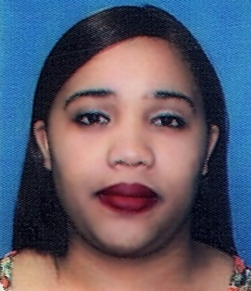
Rebeca Ferreira Guerrero
Gurabo Entrada la laguna, Santiago. Casa #10 Rep. Dom.
Cel. 849-344-2164 / Tel. 849-848-0433

Objetivos:

Ocupar una posicion donde pueda aplicar los conocimientos que hasta ahora
he adquirido, tanto en la practica profesional como academicamente, para asi
crecer dentro de la compañía y junto con ellos beneficiar a la misma con mis
diversas capacidades.

Datos Personales:

Fecha de Nacimiento | : 18 de Abril del 1999
Lugar de Nacimiento | : Constanza, Rep. Don.
Cédula de Identidad y Electoral | : 402-2795505-7
Estado Civil | : Unión Libre
Nacionalidad | : Dominicana

Estudios Realizados:

Primarios | : Escuela Ana Josefa Jiménez
Universitarios | : Mercadeo (1 Ciclo) UAPA
visitas medicar
Cursos Tecnicos:

Institucion Juan Pablo Duarte | : Servicio Al Cliente
Institucion Juan Pablo Duarte | : Cajera

Experiencias Laborales:

Jonathan Joyas | : Servicio al Cliente y Cajera
Productos Don Agustin | : Servicio al Cliente y Cajera

Referencias Personales:

Víctor Sánchez | : Cel. 849-848-0433
Adaris González | : Cel. 829-861-2388

